15 県市町村議会党派別議員数及び任期満了_R2.4.1
多摩区
麻生区
宮前区
中原区
幸区
川崎区
青葉区
高津区
都筑区
港北区
鶴見区
神奈川区
緑区
旭区
中区
西区
金沢区
栄区
港南区
泉区
南区
瀬谷区
保土ケ
磯子区
谷区
２
２
３
３
３
２
３
３
２
４
３
３
２
３
１
２
２
２
１
２
３
２
１
２
２
戸塚区
横須賀市
小田原市
平塚市
茅ヶ崎市
藤沢市
鎌倉市
秦野市
伊勢原市
中井町
大井町
南足柄市
大磯町
湯河原町
箱根町
山北町
松田町
厚木市
清川村
愛川町
相模原市
座間市
綾瀬市
海老名市
大和市
寒川町
二宮町
逗子市
葉山町
開
１
３
１
１
５
３
３
１
３
２
南足柄市
２
２
１
５
１
逗子市・葉山町
１
足柄下
１
足柄上
１
愛川町・清川村
１
三浦市
横浜市
川崎市
成
町
真
鶴
町
緑区 ２
中央区 ３
南区 ３
選挙区数 ４８ 定数 １０５
15 県市町村議会党派別議員数及び任期満了 |  |  |  |  |  |  |  |  |  |  |  |  |  |  |  | 16 県議会議員の選挙区及び各選挙区の定数
 |  |  |  |  |  |  |  |  |  |  |  |  | 令和２年４月１日現在
市町村名 | 定 数 条 例 |  | 現員数 | 欠 員 | 自民党 | 立憲民主 | 公明党 | 国民民主 | 共産党 | 維 新 | 社民党 | N国党 | 諸 派 | 無所属 | 任期満了
 | 定数 | 制定年月日
横浜市 | 86 | 2009-03-31 | 86 | 0 | 33 | 16 | 16 | 2 | 9 |  |  |  | 1 | 9 | 2023-04-29
川崎市 | 60 | 2011-03-01 | 59 | 1 | 18 | 8 | 11 | 2 | 11 |  |  |  | 1 | 8 | 2023-05-02
相模原市 | 46 | 2014-11-20 | 46 |  | 15 | 6 | 8 | 4 | 4 |  | 1 |  |  | 8 | 2023-04-29
指定都市計 | 192 |  | 191 | 1 | 66 | 30 | 35 | 8 | 24 | 0 | 1 |  | 2 | 25

横須賀市 | 40 | 2018-12-19 | 40 |  | 11 | 1 | 7 |  | 3 |  |  |  | 1 | 17 | 2023-05-01
平塚市 | 26 | 2018-12-21 | 26 |  | 5 | 1 | 5 |  | 2 |  |  |  |  | 13 | 2023-04-30
鎌倉市 | 26 | 2013-01-04 | 24 | 2 | 3 |  | 3 |  | 3 |  |  |  | 2 | 13 | 2021-05-14
藤沢市 | 36 | 2006-12-05 | 36 |  | 8 | 3 | 5 |  | 4 | 1 |  |  | 1 | 14 | 2023-04-30
小田原市 | 27 | 2018-12-21 | 27 |  |  | 1 | 4 | 1 | 3 | 1 |  |  |  | 17 | 2023-04-30
茅ヶ崎市 | 28 | 2010-12-20 | 28 |  | 4 | 2 | 4 |  | 2 |  |  |  |  | 16 | 2023-04-30
逗子市 | 17 | 2017-12-21 | 17 |  | 3 | 1 | 2 |  | 2 |  |  |  | 1 | 8 | 2022-04-05
三浦市 | 13 | 2015-03-19 | 13 |  | 5 |  | 1 |  | 2 |  |  |  |  | 5 | 2023-04-30
秦野市 | 24 | 2012-06-28 | 24 | 0 | 4 | 1 | 3 |  | 2 |  | 0 |  | 0 | 14 | 2023-09-10
大磯町・二宮町 １
厚木市 | 28 | 2002-06-26 | 28 | 0 | 3 | 1 | 5 | 1 | 2 |  |  | 0 | 0 | 16 | 2023-07-31
大和市 | 28 | 2010-09-29 | 28 |  | 7 | 1 | 5 | 1 | 2 |  |  |  | 3 | 9 | 2023-05-03
伊勢原市 | 20 | 2018-12-20 | 20 |  |  |  | 3 | 1 | 2 |  |  |  |  | 14 | 2023-04-29
海老名市 | 22 | 2011-06-14 | 22 | 0 | 1 | 2 | 3 | 1 | 2 |  | 0 | 1 | 1 | 11 | 2023-11-14
座間市 | 22 | 2016-06-22 | 22 |  | 5 |  | 4 |  | 3 |  |  |  | 2 | 8 | 2020-09-30
南足柄市 | 16 | 2005-09-20 | 16 | 0 |  |  | 2 |  | 1 |  |  |  |  | 13 | 2023-04-29
綾瀬市 | 20 | 2014-09-29 | 20 |  | 2 |  | 4 | 1 | 2 |  |  |  | 1 | 10 | 2023-04-29
市（除指定都市）計 | 393 |  | 391 | 2 | 61 | 14 | 60 | 6 | 37 | 2 | 0 | 1 | 12 | 198
市 計 | 585 |  | 582 | 3 | 127 | 44 | 95 | 14 | 61 | 2 | 1 | 1 | 14 | 223
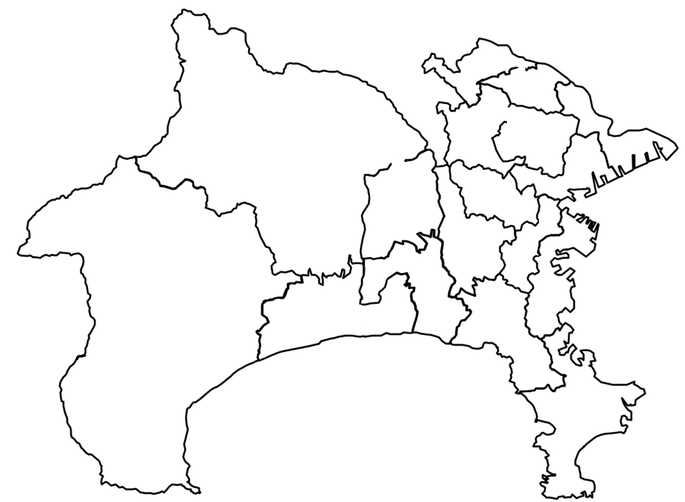
葉山町 | 14 | 2010-03-29 | 14 |  |  | 2 | 1 |  | 2 |  |  |  |  | 9 | 2023-04-30
多摩区
麻生区
宮前区
中原区
幸区
川崎区
青葉区
高津区
都筑区
港北区
鶴見区
神奈川区
緑区
旭区
中区
西区
金沢区
栄区
港南区
泉区
南区
瀬谷区
保土ケ
磯子区
谷区
戸塚区
横須賀市
小田原市
平塚市
茅ヶ崎市
藤沢市
鎌倉市
秦野市
伊勢原市
中井町
大井町
南足柄市
大磯町
湯河原町
箱根町
山北町
松田町
厚木市
清川村
愛川町
南区
座間市
綾瀬市
海老名市
大和市
高座郡
寒川町
二宮町
逗子市
三浦郡葉山町
開
足柄下郡
足柄上郡
愛甲郡
三浦市
中郡
横浜市
川崎市
成
町
真
鶴
町
第11区
第１区
第２区
第３区
第10区
第９区
第８区
第７区
第６区
第５区
第４区
第14区
第13区
第12区
第17区
寒川町 | 18 | 2008-06-02 | 18 | 0 | 1 |  | 3 |  | 3 | 1 |  |  |  | 10 | 2021-02-24
大磯町 | 14 | 2006-06-15 | 14 |  |  |  | 2 |  | 1 |  |  |  |  | 11 | 2023-07-15
二宮町 | 14 | 2006-09-12 | 14 |  |  |  | 1 |  | 1 |  |  |  | 1 | 11 | 2022-11-29
中井町 | 12 | 2013-03-25 | 12 |  |  |  |  |  | 1 |  |  |  |  | 11 | 2023-04-29
大井町 | 14 | 2010-09-28 | 14 |  |  |  | 1 |  | 1 |  |  |  |  | 12 | 2020-09-30
松田町 | 12 | 2010-12-24 | 12 |  |  |  | 1 |  | 1 |  |  |  |  | 10 | 2023-09-30
山北町 | 14 | 2006-03-28 | 14 | 0 |  |  | 1 |  |  |  |  |  |  | 13 | 2023-04-30
開成町 | 12 | 2010-09-16 | 12 |  |  |  | 1 |  |  |  |  |  |  | 11 | 2023-04-30
箱根町 | 14 | 2013-03-28 | 14 | 0 |  |  | 2 |  | 1 |  |  |  |  | 11 | 2021-09-29
真鶴町 | 11 | 2013-03-05 | 11 | 0 |  |  | 2 |  | 1 |  |  |  |  | 8 | 2021-09-29
湯河原町 | 14 | 2011-03-04 | 14 |  |  |  | 1 |  | 1 |  |  |  |  | 12 | 2024-03-31
愛川町 | 16 | 2011-03-30 | 16 |  |  |  | 3 |  | 3 |  |  |  |  | 10 | 2023-10-14
清川村 | 10 | 2004-09-30 | 9 | 1 |  |  |  |  | 1 |  |  |  |  | 8 | 2021-04-30
町村計 | 189 |  | 188 | 1 | 1 | 2 | 19 |  | 17 | 1 | 0 | 0 | 1 | 147
県（除指定都市）計 | 582 |  | 579 | 3 | 62 | 16 | 79 | 6 | 54 | 3 | 0 | 1 | 13 | 345
県計 | 774 |  | 770 | 4 | 128 | 46 | 114 | 14 | 78 | 3 | 1 | 1 | 15 | 370
県議会 | 105 | 2018-03-30 | 105 |  | 47 | 23 | 8 | 5 | 5 |  |  |  | 1 | 16 | 2023-04-29
※党派別は立候補届出時の候補者届出書に記載された区分による。
※制定年月日は、制定後の改正がある場合は、直近の改正年月日を掲載している。

